Sheet1
 |  |  |  |  |  |  |  |  |  |  |  | 面向对象分析和设计过程 建模过程 |  |  |  |  |  |  |  | 迭代过程
 |  |  |  | 表现层 界面层 |  |  |  | 边界类
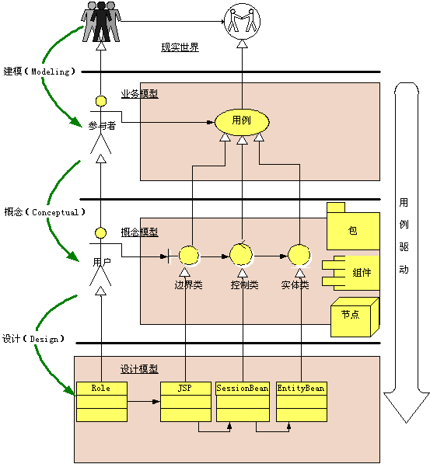

 |  |  |  |  | 耦合度低
 |  |  |  |  | 面向接口

 |  |  |  | 业务逻辑层 |  |  |  |  |  |  |  |  |  |  |  |  |  |  |  |  |  |  |  |  |  | 需求建模 |  |  |  | 用例图,时序图,流程图…
 |  |  |  |  |  |  |  | 控制类
 |  |  |  |  |  |  |  |  |  |  |  |  |  |  |  |  |  |  |  |  |  |  |  |  |  | 参与者是系统外部的实体(不一定是人)
 |  |  |  |  |  |  |  |  |  |  |  |  |  |  |  |  |  |  |  |  |  |  |  |  |  | 用例是系统功能单元
 |  |  |  | 实体对象层
 |  |  |  | javabean |  |  |  | 实体类 |  |  |  |  |  |  |  |  |  |  |  |  |  |  |  |  |  | 做什么

 |  |  |  | 数据访问层 |  |  |  |  |  |  |  |  |  |  |  |  |  |  |  |  |  |  |  |  |  | 概念建模
 |  |  |  | DAO 对象 |  |  |  | 数据访问类 |  |  |  |  |  |  |  |  |  |  |  |  |  |  |  |  |  | 采用系统词汇建模 |  |  |  |  | 分析类
 |  |  |  |  |  |  |  |  |  |  |  |  |  |  |  |  |  |  |  |  |  |  |  |  |  | 人,事,物,规则
 |  |  |  |  |  |  |  |  |  |  |  |  |  |  |  |  |  |  |  |  |  |  |  |  |  | 名词 |  | 实体
 |  |  |  |  |  |  |  |  |  |  |  |  |  |  |  |  |  |  |  |  |  |  |  |  |  | 动词 |  | 控制
界面类
录入功能 |  |  |  |  |  |  |  |  |  |  |  |  |  |  |  |  |  |  |  |  |  |  |  |  |  | 类图 … |  | 静态结构图
 | 选择科目 |  |  |  |  |  |  |  |  |  |  |  |  |  |  |  |  |  |  |  |  |  |  |  |  |  |  | 时序图
 | 选择题型

 |  |  |  |  |  |  |  |  |  |  |  |  |  |  |  |  |  |  |  |  |  |  |  |  |  | 设计模型 |  |  |  | 应用开发平台选择 |  |  | J2EE SSH
 | 开始录入 |  | 控制类 业务逻辑
 |  |  |  |  |  |  |  |  |  |  |  |  |  |  |  |  |  |  |  |  |  |  |  |  |  | 采用架构 MVC |  |  |  | 分层,分包
 |  | 录入单选题
 |  |  |  | 填充bean |  | DAO对象 |  | JDBC
 |  | 录入多 选题
 |  |  |  | 填充bean |  | DAO对象 |  | JDBC |  |  |  |  |  |  |  |  |  |  |  |  |  |  |  |  |  | 编码的过程
 |  | 录入问答
 |  |  |  | 填充bean |  | DAO对象 |  | JDBC

 |  |  |  |  |  |  |  |  |  |  |  |  |  |  |  |  | server

 |  |  |  |  |  |  |  |  | 控制层 |  |  |  |  |  |  |  |  |  |  |  | 数据访问层

 |  |  |  |  |  |  |  |  |  | struts |  |  |  |  |  |  | 业务逻辑层 |  |  |  |  | DAO |  |  |  |  | 持久化层 |  |  |  |  | 数据库 |  | 数据表

 |  |  |  |  | 发出url请求

 |  |  |  |  |  |  |  |  | 响应的json字符串
 |  |  |  |  |  |  |  |  |  |  | xml字符串
 |  |  |  |  | 移动设备

 |  |  |  |  |  | 客户端 |  |  |  |  |  |  |  |  |  |  |  |  |  |  |  |  |  |  | 实体类
 |  |  |  |  | android
 |  |  |  |  | ios |  |  |  |  |  |  |  |  |  |  |  |  |  |  |  |  |  |  |  | book对象
 |  |  |  |  | IE

 |  |  |  |  |  |  |  |  |  |  |  |  |  |  |  |  |  |  |  |  |  |  | type=1,2,3,4

 |  |  |  |  |  |  |  |  |  |  |  |  |  |  |  |  |  |  |  |  |  |  | pop

 |  |  |  |  |  |  |  |  |  |  |  |  |  |  |  |  |  |  |  |  |  |  |  |  |  |  |  |  |  |  | 查询订单

 |  |  |  |  |  |  |  |  |  |  |  |  |  |  |  |  |  |  |  |  |  |  |  |  |  |  |  |  |  |  | 添加订单

 |  |  |  |  |  |  | 面向接口编程,接口方式解耦

 |  |  |  |  |  |  |  |  |  | J2EE 应用系统结构 |  |  |  | 轻量级SSH |  |  | 目标:可扩展,可伸缩 |  |  | 可维护

 |  |  |  |  |  |  |  | 用户界面 |  |  | 呈现系统状态

 |  |  |  |  |  |  |  |  |  |  |  |  |  |  |  |  |  |  |  |  |  | Struts
 |  |  |  |  |  |  |  | MVC框架控制器 请求和业务逻辑交互

 |  |  |  |  |  |  |  | 接口耦合

 |  |  |  |  |  |  |  | 业务逻辑层 实现业务逻辑功能

 |  |  |  |  |  |  |  | 接口耦合

 |  |  |  |  |  |  |  | DAO层 操作持久化对象

 |  |  |  |  |  |  |  |  |  | session对象

 |  |  |  |  |  |  |  | 持久化实体 PO对象 在hibernate管理下session操作数据表

 |  |  |  |  |  |  |  | 数据库服务器 负责持久化保存状态

 |  |  |  |  |  |  |  |  |  |  |  |  |  |  | 列表项0 |  |  |  |  |  |  |  |  |  |  |  |  | 各种数据源
 |  |  |  |  |  |  |  |  |  |  |  |  |  |  |  |  |  |  |  |  | 适配器
 |  |  |  |  |  |  |  |  |  |  |  |  |  |  | 列表项1 |  |  |  |  |  |  |  |  |  |  |  |  |  | 数组
 |  |  |  |  |  |  |  |  |  |  |  |  |  |  |  |  |  |  |  |  |  |  |  |  | 数据源
 |  |  |  |  |  |  |  |  |  |  |  |  |  |  | 列表项2 |  |  |  |  |  |  |  |  |  |  |  |  |  | 容器

 |  |  |  |  |  |  |  |  |  |  |  |  |  |  | 列表项3 |  |  |  |  |  |  |  |  |  |  |  |  |  | Cursor

 |  |  |  |  |  |  |  |  |  |  |  |  |  |  | 列表项4 |  |  |  |  |  |  |  | 行视图 |  |  |  |  |  | 资源

 |  |  |  |  |  |  |  |  |  |  |  |  |  |  | 列表项5
 |  |  |  |  |  |  |  |  |  |  |  |  |  |  |  |  |  |  |  |  |  | 行布局
 |  |  |  |  |  |  |  |  |  |  |  |  |  |  | 列表项6

 |  |  |  |  |  |  |  |  |  |  |  |  |  |  | 列表项7

 |  |  |  |  |  |  |  |  |  |  |  |  |  |  |  | getView() 动态绘制 |  |  | 缓存可视范围

 |  |  |  |  |  |  |  |  |  |  |  |  |  |  |  |  |  |  |  |  |  |  |  | 显示5个列表项 |  |  |  | 放5个map对象到列表容器中
 |  |  |  |  |  |  |  |  |  |  |  |  |  |  | 行视图布局

 |  |  |  |  |  |  |  |  |  |  |  |  |  |  |  |  |  |  |  |  |  |  |  |  | 每一个map对象需要设置的内容是:
 |  |  |  |  |  |  |  |  |  |  |  |  |  |  |  |  |  | txtName
 |  |  |  |  |  |  |  |  |  |  |  |  |  |  |  |  |  | txtPrice |  |  |  |  |  |  | map.put("img",R.drawable.img)
 |  |  |  |  |  |  |  |  |  |  |  |  |  |  |  | ImageView |  |  |  |  |  |  |  |  | map.put("name","xxxx");
 |  |  |  |  |  |  |  |  |  |  |  |  |  |  |  |  |  | txtZhe |  |  |  |  |  |  | map.put("price",100);
 |  |  |  |  |  |  |  |  |  |  |  |  |  |  |  |  |  |  |  |  |  |  |  |  | map.put("zhe",0.5);

 |  |  |  |  |  |  |  |  |  |  |  |  | SimpleAdapter(Context context, List<? extends Map<String, ?>> data, int resource, String[] from, int[] to)
 |  |  |  |  |  |  |  |  |  |  |  |  |  |  |  |  |  |  |  |  |  | map容器对象 |  |  | 布局文件资源id

 |  |  |  |  |  |  |  |  |  |  |  |  | Simple(this,mymaps,R.layout.yyy,new String("img","name","price","zhe"},new int[]{R.id.img,R.id.name,R.id.price,R.id.zhe})

